상품제안서
무지 에코백 | 상품코드: S16656

 |  |  |  |  |  |  | 02-713-8555 | www.synergygift.co.kr
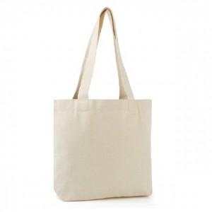

【상세/제작정보】 | <p><span style="font-size: 14pt;">※ 종이케이스 추가시 1박스 66개입 입니다.</span></p>

【인쇄/포장옵션】 | 실크 / OPP(비닐)

【공급단가】 | 수량 | 100~ | 200~ | 500~ | 1,000~ | 3,000~
*VAT별도 | 단가 | 3,170원 | 3,050원 | 2,930원 | 2,820원 | 2,740원

【상품 URL】 | https://synergygift.co.kr:443/src/goods_detail.php?gdno=10620

